Hoja1
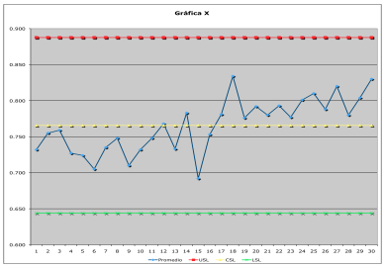
Patrones de comportamiento |  | Causas
Desplazamiento | Un punto fuera de los límites de control | Introducción de nuevos 6M
 | Siete o más puntos consecutivos de un solo lado del límite central | Cambios en el nivel del proceso
 |  | Combios en los métodos de inspección
 | Diez de once puntos consecutivos caen del mismo lado del límite central | Proceso mejoró o empeoró
 |  | Mayor o menor atención de los trabajadores
 | Doce de catorce puntos consecutivos caen por un mismo lado del límite central

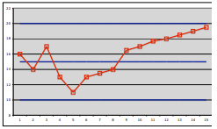
Tendencias | Seis puntos o más consecutivos con patrón ascendente o descendente | Rangos |  | Medias
 |  | Decrecimiento o aumento en la habilidad del operario |  | Deterioro o desajuste gradual del equipo

 |  |  |  | Desgaste herramienta
 |  | Heterogeneidad gradual MP |  | Cambios graduales en el ambiente

 |  |  |  | Calentamiento de maquinas

 |  |  |  | Acumulación de desperdicios en tuberias

Variabilidad baja | Quince puntos consecutivos en la zona C abajo o arriba del límite central | Equivocación en el cálculo de los límtes de control
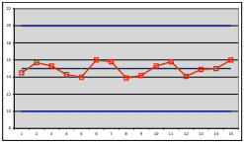
 |  | Medidas manipuladas
 |  | Problemas con la sensibilidad del instrumento
 |  | Carta de control inapropiada

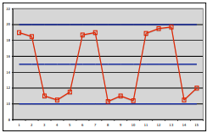
Variabilidad alta | Ocho puntos consecutivos a ambos lados del límite central, ninguno en zona C | Rangos |  | Medias
 |  | Varias fuentes de salida |  | Sobrecontrol
 |  | Diferentes fuentes de entrada |  | Varias fuentes de salida
 |  |  |  | Diferentes fuentes de entrada

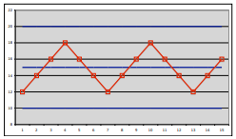
Ciclos recurrentes |  | Rangos |  | Medias
 |  | Programa de mantenimiento |  | Cambios sistematicos

 |  | Fátiga del operario
 |  | Desgaste herramienta

Indice de inestabilidad | Procesos rigurosos |  | Procesos masivos
$$S_{t}=0−2\% Estabilidad excelente$$
$$S_{t}=2−5\% Estabilidad buena$$
$$S_{t}=0−15\% Estabilidad excelente$$
$$S_{t}>5\% Proceso inestable$$
$$S_{t}>15\% Proceso inestable$$

